Дефекты
 | Название | Описание дефекта | Приоритет | Тип

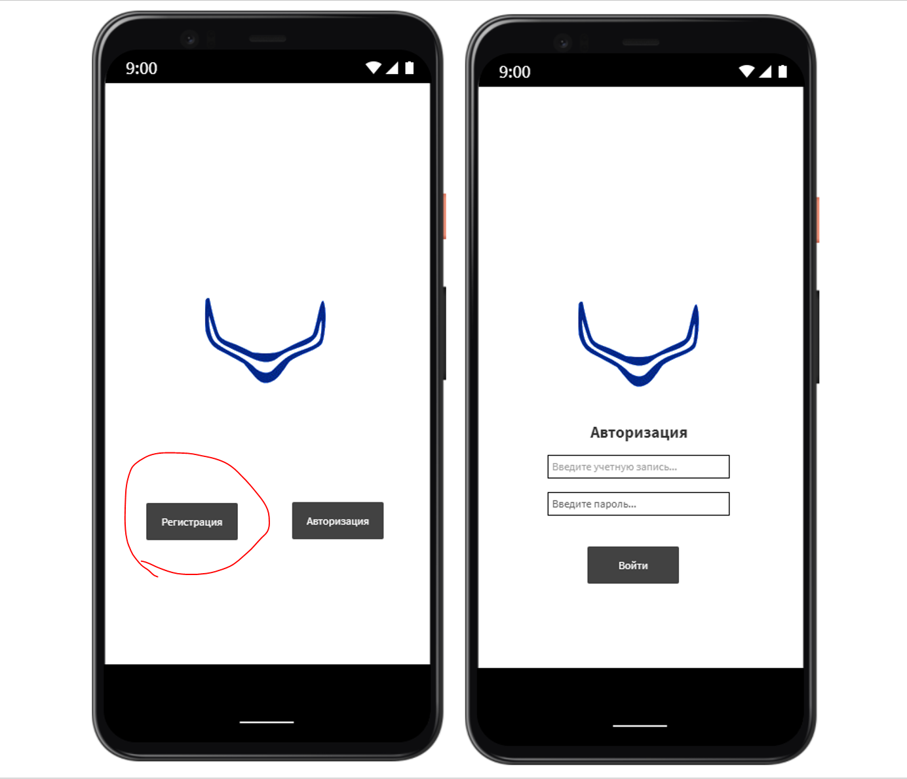
1 | Лишний функционал | В приложении не должно быть регистрации | Blocker | Ошибка

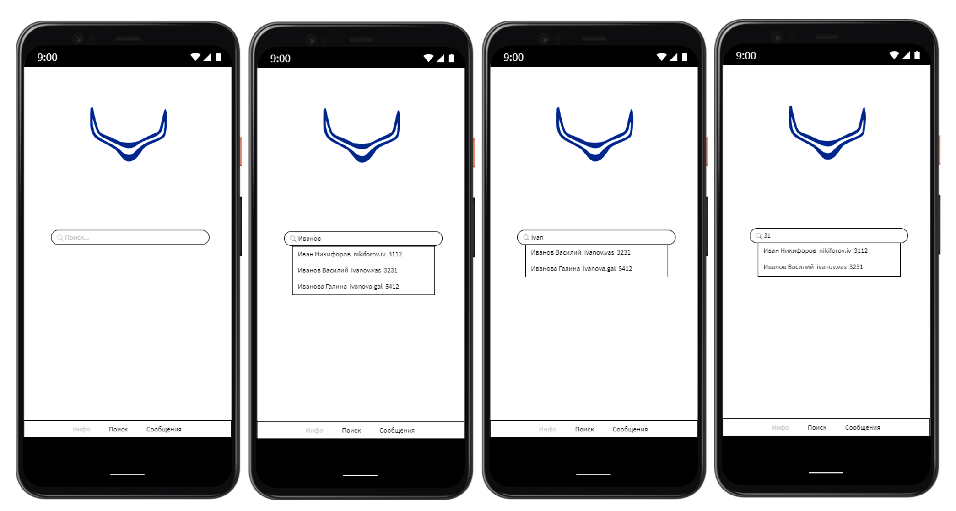
2 | Неправильное расположение строки поиска | На стартовой странице исходя из ТЗ сверху должна быть строка поиска, а по середине логотип | Normal | Ошибка
3 | Неправильное отображение вкладки | Стартовая страница должна отображаться во вкладке поиск а не "Инфо" | Normal | Ошибка

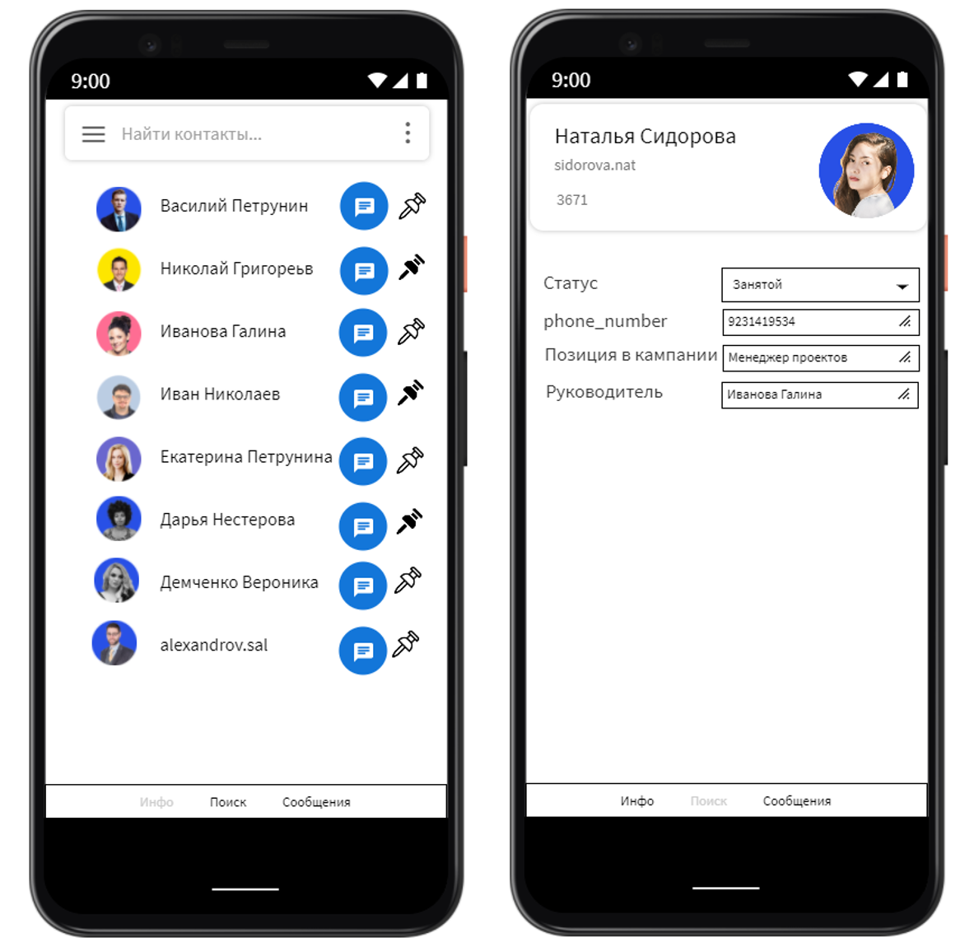
4 | Очередность вкладок не соответствует тз | Во сторой вкладке должны быть сообщения, а сообщения находятся на третьей | Normal | Ошибка
5 | Кнопка избранное не работает | Если черная кпока означает избранный чат, то данные чаты должны находится наверху списка | Normal | Ошибка
6 | Отображение списка контактов не по шаблону | Контакты должны отражаться идентично, последний отражает мемо, не ФИО | Normal | Ошибка
7 | Неправильное отображение вкладки | Сообщения отражаются во вкладке Инфо | Normal | Ошибка
8 | Отсутствует вкладка канал | Каналы должны быть на 3 вкладке- полностью отсутствует | Major | Ошибка

9 | Неправильное отображение вкладки | Личная информация отображается во вкладке поиск | Normal | Ошибка
10 | Неверныйй формат телефона | В окошке "Телефон" неверный формат | Normal | Ошибка
11 | Пользователям выданы лишние вправа | В окошке "позиция в компании" выданы лишние права на корректировку информации | Major | Ошибка
12 | Пользователям выданы лишние вправа | В окошке "Руководитель" выданы лишние права на корректировку информации | Major | Ошибка

